CP01 Humo
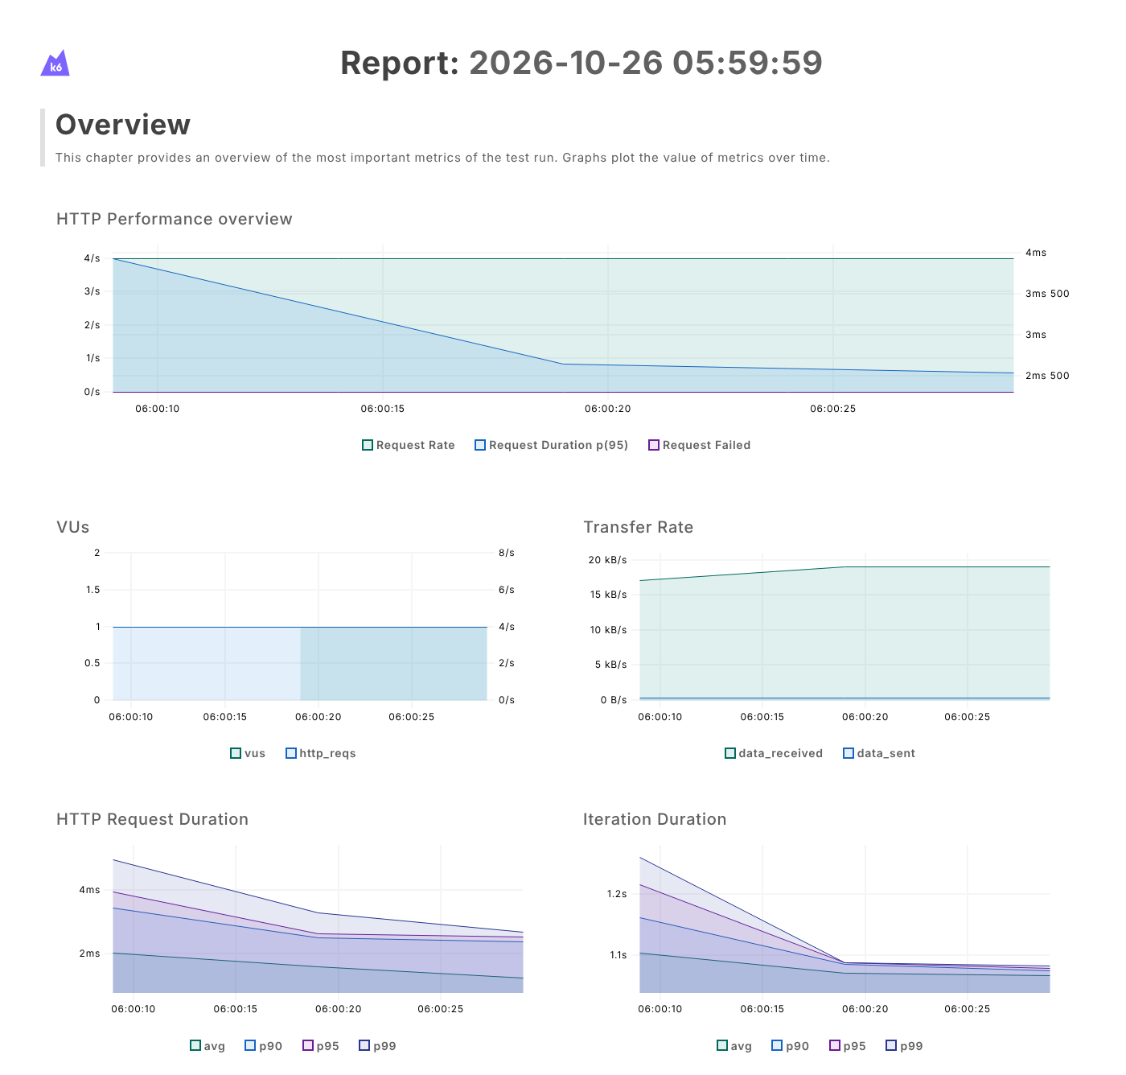
Prueba de Humo (Smoke)

INFORMACION GENERAL | Busca medir el rendimiento del backend bajo diferentes niveles de carga simulando usuarios virtuales concurrentes con k6. Los aspectos a considerar son los siguientes: Tiempo de respuesta (mediana, p(95), máximo), Peticiones por segundo, Tasa de peticiones fallidas, Validaciones (checks), Usuarios virtuales, Límite del sistema, Recuperación

Identificador Prueba | Nombre Prueba |  | Responsable
CP01 | Humo – Configuración y ejecución |  | Equipo MJBE BIKES
Descripción | Verificar con carga mínima que el script, las URL y el backend funcionan antes de las demás pruebas

Servicio / Componente Probado
Backend de MJBE Bikes (Express, http://localhost:5000/api): GET /api/productos, GET /api/ventas, GET /api/clientes, GET /api/reportes/dashboard

Perrequisitos
MySQL encendido con la base de datos mjbe_bikes y el backend encendido (npm start, puerto 5000); no se requiere el frontend. k6 v0.54.0 instalado y agregado al PATH (k6 version). Script en la carpeta C:\Carga. Las rutas probadas no requieren sesión.

Método Utilizado | Instrucciones de la Prueba
Prueba de humo (carga mínima: 1 usuario virtual) | Desde el cmd, en la carpeta C:\Carga, se ejecutó: set K6_WEB_DASHBOARD=true, set K6_WEB_DASHBOARD_OPEN=true, set K6_WEB_DASHBOARD_EXPORT=reporte_humo.html y k6 run humo.js. Cada usuario virtual hace en cada iteración las 4 consultas GET, valida con check que el estado sea 200 y espera 1 s (sleep). La prueba se ejecutó el 26/10/2026 y duró 30 s. Ver gráficas del dashboard en la imagen.

Datos Entrada |  | Salida Esperada
Endpoints: - GET /api/productos - GET /api/ventas - GET /api/clientes - GET /api/reportes/dashboard Etapas (stages): 1. 1 usuario virtual fijo durante 30 s |  | Criterio de aceptación: checks = 100 % y http_req_failed = 0 %.

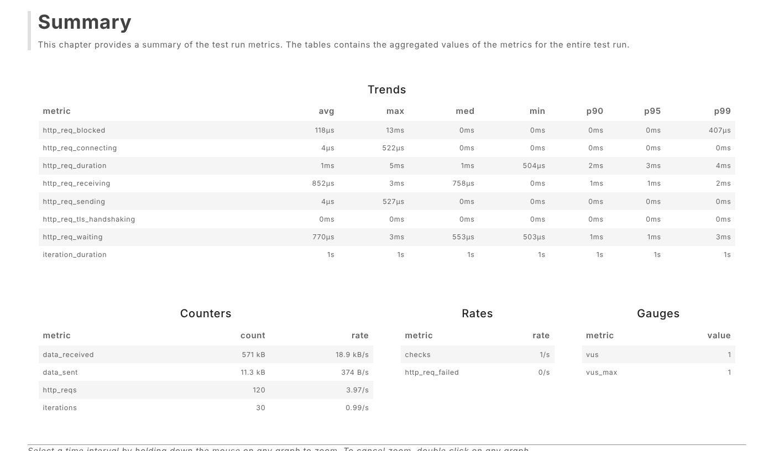
Identificador Prueba | Nombre Prueba |  | Responsable
CP01 | Humo – Resultados obtenidos |  | Equipo MJBE BIKES
Descripción | Interpretación de las métricas del resumen de k6 (reporte_humo.html)

Servicio / Componente Probado
Backend de MJBE Bikes (Express, http://localhost:5000/api): GET /api/productos, GET /api/ventas, GET /api/clientes, GET /api/reportes/dashboard

Perrequisitos
MySQL encendido con la base de datos mjbe_bikes y el backend encendido (npm start, puerto 5000); no se requiere el frontend. k6 v0.54.0 instalado y agregado al PATH (k6 version). Script en la carpeta C:\Carga. Las rutas probadas no requieren sesión.

Método Utilizado | Instrucciones de la Prueba
Prueba de humo (carga mínima: 1 usuario virtual) | Se revisó el resumen del reporte HTML generado por k6 (ver imagen) y las gráficas por intervalos de 10 s para ubicar en qué momento cambian los tiempos de respuesta. Resultado: Exitoso. El script, las 4 URL y la conexión del backend con MySQL funcionan; se puede continuar con las demás pruebas.

Datos Entrada |  | Salida Esperada
Métricas analizadas: 1. checks 2. http_req_failed 3. http_req_duration (mediana, p(95), p(99), máximo) 4. http_reqs (total y por segundo) 5. iterations 6. vus_max |  | 1. checks: 100 % 2. http_req_failed: 0 % 3. http_req_duration: mediana 1,4 ms, p(95) 3,4 ms, p(99) 4,2 ms, máximo 5,4 ms 4. http_reqs: 120 (4,0/s) 5. iterations: 30 6. vus_max: 1

CP02 Carga
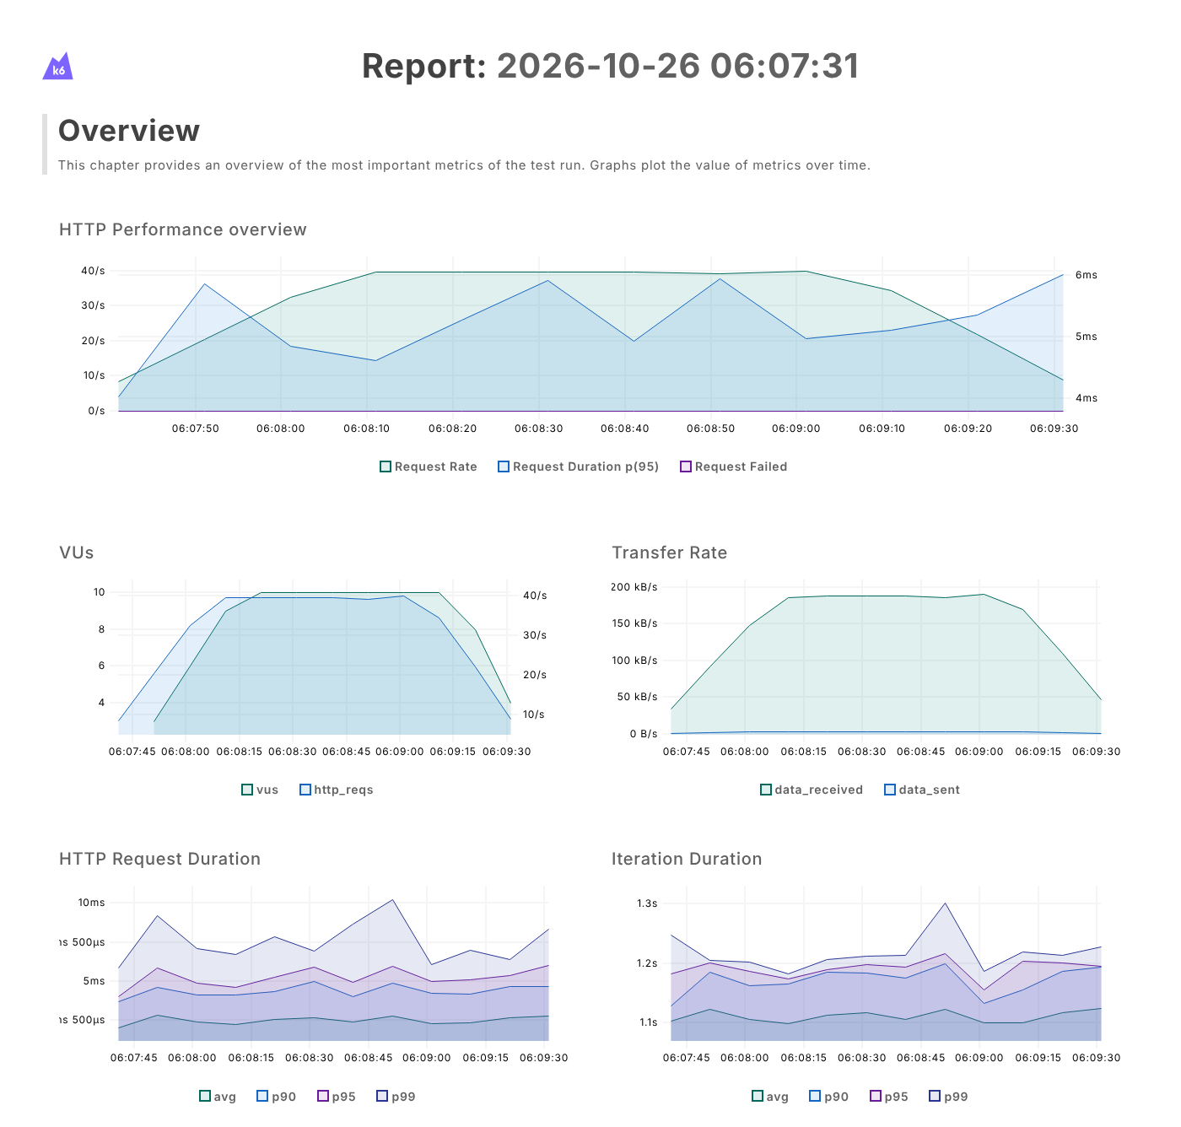
Prueba de Carga (Load)

INFORMACION GENERAL | Busca medir el rendimiento del backend bajo diferentes niveles de carga simulando usuarios virtuales concurrentes con k6. Los aspectos a considerar son los siguientes: Tiempo de respuesta (mediana, p(95), máximo), Peticiones por segundo, Tasa de peticiones fallidas, Validaciones (checks), Usuarios virtuales, Límite del sistema, Recuperación

Identificador Prueba | Nombre Prueba |  | Responsable
CP02 | Carga – Configuración y ejecución |  | Equipo MJBE BIKES
Descripción | Medir el comportamiento con la carga típica de uso del sistema

Servicio / Componente Probado
Backend de MJBE Bikes (Express, http://localhost:5000/api): GET /api/productos, GET /api/ventas, GET /api/clientes, GET /api/reportes/dashboard

Perrequisitos
MySQL encendido con la base de datos mjbe_bikes y el backend encendido (npm start, puerto 5000); no se requiere el frontend. k6 v0.54.0 instalado y agregado al PATH (k6 version). Script en la carpeta C:\Carga. Las rutas probadas no requieren sesión.

Método Utilizado | Instrucciones de la Prueba
Prueba de carga (subida gradual, meseta de 10 usuarios y bajada) | Desde el cmd, en la carpeta C:\Carga, se ejecutó: set K6_WEB_DASHBOARD=true, set K6_WEB_DASHBOARD_OPEN=true, set K6_WEB_DASHBOARD_EXPORT=reporte_carga.html y k6 run carga.js. Cada usuario virtual hace en cada iteración las 4 consultas GET, valida con check que el estado sea 200 y espera 1 s (sleep). La prueba se ejecutó el 26/10/2026 y duró 120 s. Ver gráficas del dashboard en la imagen.

Datos Entrada |  | Salida Esperada
Endpoints: - GET /api/productos - GET /api/ventas - GET /api/clientes - GET /api/reportes/dashboard Etapas (stages): 1. Sube de 1 a 10 usuarios en 30 s 2. Mantiene 10 usuarios durante 1 min 3. Baja de 10 a 0 usuarios en 30 s |  | Criterio de aceptación: checks ≥ 99 %, http_req_failed < 1 % y p(95) de http_req_duration < 500 ms.

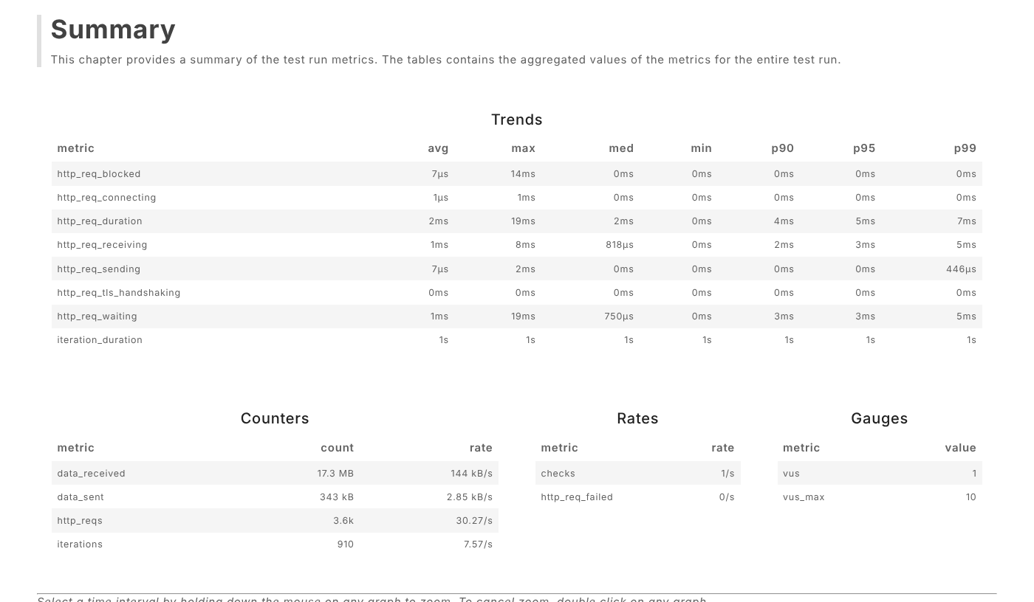
Identificador Prueba | Nombre Prueba |  | Responsable
CP02 | Carga – Resultados obtenidos |  | Equipo MJBE BIKES
Descripción | Interpretación de las métricas del resumen de k6 (reporte_carga.html)

Servicio / Componente Probado
Backend de MJBE Bikes (Express, http://localhost:5000/api): GET /api/productos, GET /api/ventas, GET /api/clientes, GET /api/reportes/dashboard

Perrequisitos
MySQL encendido con la base de datos mjbe_bikes y el backend encendido (npm start, puerto 5000); no se requiere el frontend. k6 v0.54.0 instalado y agregado al PATH (k6 version). Script en la carpeta C:\Carga. Las rutas probadas no requieren sesión.

Método Utilizado | Instrucciones de la Prueba
Prueba de carga (subida gradual, meseta de 10 usuarios y bajada) | Se revisó el resumen del reporte HTML generado por k6 (ver imagen) y las gráficas por intervalos de 10 s para ubicar en qué momento cambian los tiempos de respuesta. Resultado: Exitoso. Con 10 usuarios simultáneos el backend atiende unas 40 peticiones por segundo sin errores y con tiempos de respuesta muy por debajo de 500 ms.

Datos Entrada |  | Salida Esperada
Métricas analizadas: 1. checks 2. http_req_failed 3. http_req_duration (mediana, p(95), p(99), máximo) 4. http_reqs (total y por segundo) 5. iterations 6. vus_max |  | 1. checks: 100 % 2. http_req_failed: 0 % 3. http_req_duration: mediana 2,1 ms, p(95) 5,4 ms, p(99) 7,8 ms, máximo 19,6 ms 4. http_reqs: 3.640 (30,3/s) 5. iterations: 910 6. vus_max: 10

CP03 Estrés
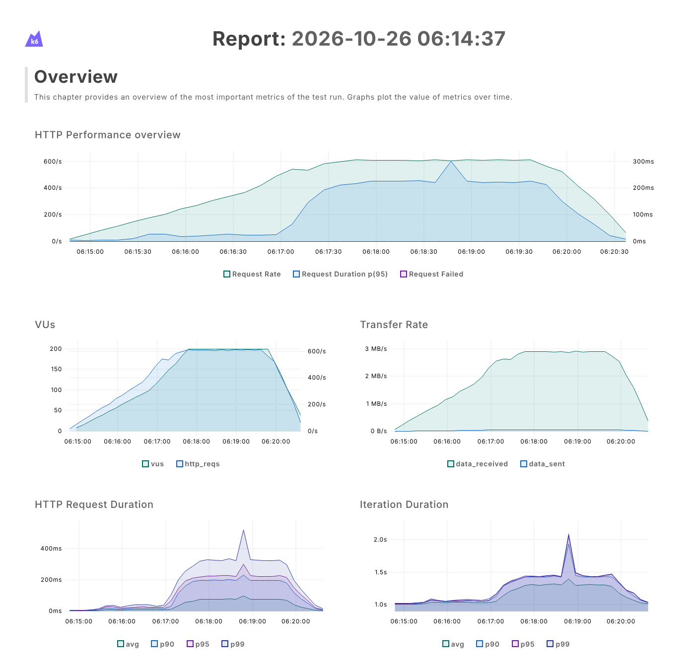
Prueba de Estrés (Stress)

INFORMACION GENERAL | Busca medir el rendimiento del backend bajo diferentes niveles de carga simulando usuarios virtuales concurrentes con k6. Los aspectos a considerar son los siguientes: Tiempo de respuesta (mediana, p(95), máximo), Peticiones por segundo, Tasa de peticiones fallidas, Validaciones (checks), Usuarios virtuales, Límite del sistema, Recuperación

Identificador Prueba | Nombre Prueba |  | Responsable
CP03 | Estrés – Configuración y ejecución |  | Equipo MJBE BIKES
Descripción | Buscar el límite del sistema con una carga muy superior a la normal

Servicio / Componente Probado
Backend de MJBE Bikes (Express, http://localhost:5000/api): GET /api/productos, GET /api/ventas, GET /api/clientes, GET /api/reportes/dashboard

Perrequisitos
MySQL encendido con la base de datos mjbe_bikes y el backend encendido (npm start, puerto 5000); no se requiere el frontend. k6 v0.54.0 instalado y agregado al PATH (k6 version). Script en la carpeta C:\Carga. Las rutas probadas no requieren sesión.

Método Utilizado | Instrucciones de la Prueba
Prueba de estrés (escalones hasta 200 usuarios virtuales) | Desde el cmd, en la carpeta C:\Carga, se ejecutó: set K6_WEB_DASHBOARD=true, set K6_WEB_DASHBOARD_OPEN=true, set K6_WEB_DASHBOARD_EXPORT=reporte_estres.html y k6 run estres.js. Cada usuario virtual hace en cada iteración las 4 consultas GET, valida con check que el estado sea 200 y espera 1 s (sleep). La prueba se ejecutó el 26/10/2026 y duró 361 s. Ver gráficas del dashboard en la imagen.

Datos Entrada |  | Salida Esperada
Endpoints: - GET /api/productos - GET /api/ventas - GET /api/clientes - GET /api/reportes/dashboard Etapas (stages): 1. Sube de 1 a 50 usuarios en 1 min 2. Sube de 50 a 100 usuarios en 1 min 3. Sube de 100 a 200 usuarios en 1 min 4. Mantiene 200 usuarios durante 2 min 5. Baja de 200 a 0 usuarios en 1 min |  | Criterio de aceptación: Se identifica el punto en que el rendimiento se degrada y el sistema no se cae (http_req_failed < 10 %).

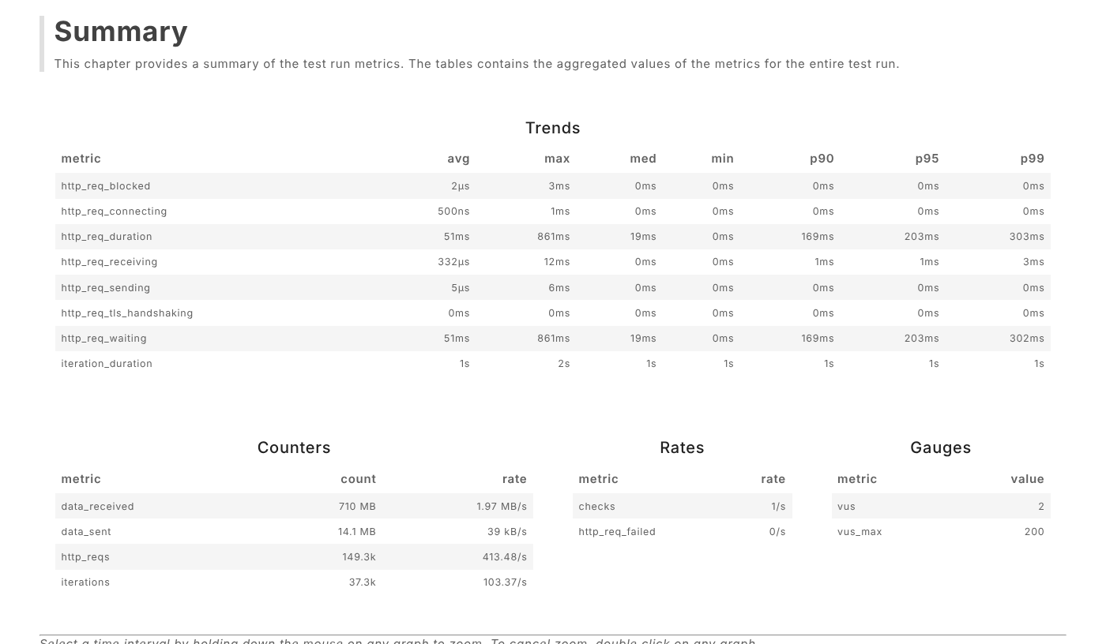
Identificador Prueba | Nombre Prueba |  | Responsable
CP03 | Estrés – Resultados obtenidos |  | Equipo MJBE BIKES
Descripción | Interpretación de las métricas del resumen de k6 (reporte_estres.html)

Servicio / Componente Probado
Backend de MJBE Bikes (Express, http://localhost:5000/api): GET /api/productos, GET /api/ventas, GET /api/clientes, GET /api/reportes/dashboard

Perrequisitos
MySQL encendido con la base de datos mjbe_bikes y el backend encendido (npm start, puerto 5000); no se requiere el frontend. k6 v0.54.0 instalado y agregado al PATH (k6 version). Script en la carpeta C:\Carga. Las rutas probadas no requieren sesión.

Método Utilizado | Instrucciones de la Prueba
Prueba de estrés (escalones hasta 200 usuarios virtuales) | Se revisó el resumen del reporte HTML generado por k6 (ver imagen) y las gráficas por intervalos de 10 s para ubicar en qué momento cambian los tiempos de respuesta. Resultado: Exitoso. Hasta unos 130 usuarios el p(95) se mantiene por debajo de 28,4 ms. A partir de unos 150 usuarios los tiempos empiezan a subir y el rendimiento deja de crecer: con 200 usuarios se estabiliza en unas 610 peticiones por segundo con un p(95) cercano a 230 ms. Ese es el límite de rendimiento observado; aun así no hubo ninguna petición fallida y al bajar la carga los tiempos volvieron a la normalidad.

Datos Entrada |  | Salida Esperada
Métricas analizadas: 1. checks 2. http_req_failed 3. http_req_duration (mediana, p(95), p(99), máximo) 4. http_reqs (total y por segundo) 5. iterations 6. vus_max |  | 1. checks: 100 % 2. http_req_failed: 0 % 3. http_req_duration: mediana 19,5 ms, p(95) 204 ms, p(99) 304 ms, máximo 861 ms 4. http_reqs: 149.260 (413,5/s) 5. iterations: 37.315 6. vus_max: 200

CP04 Pico
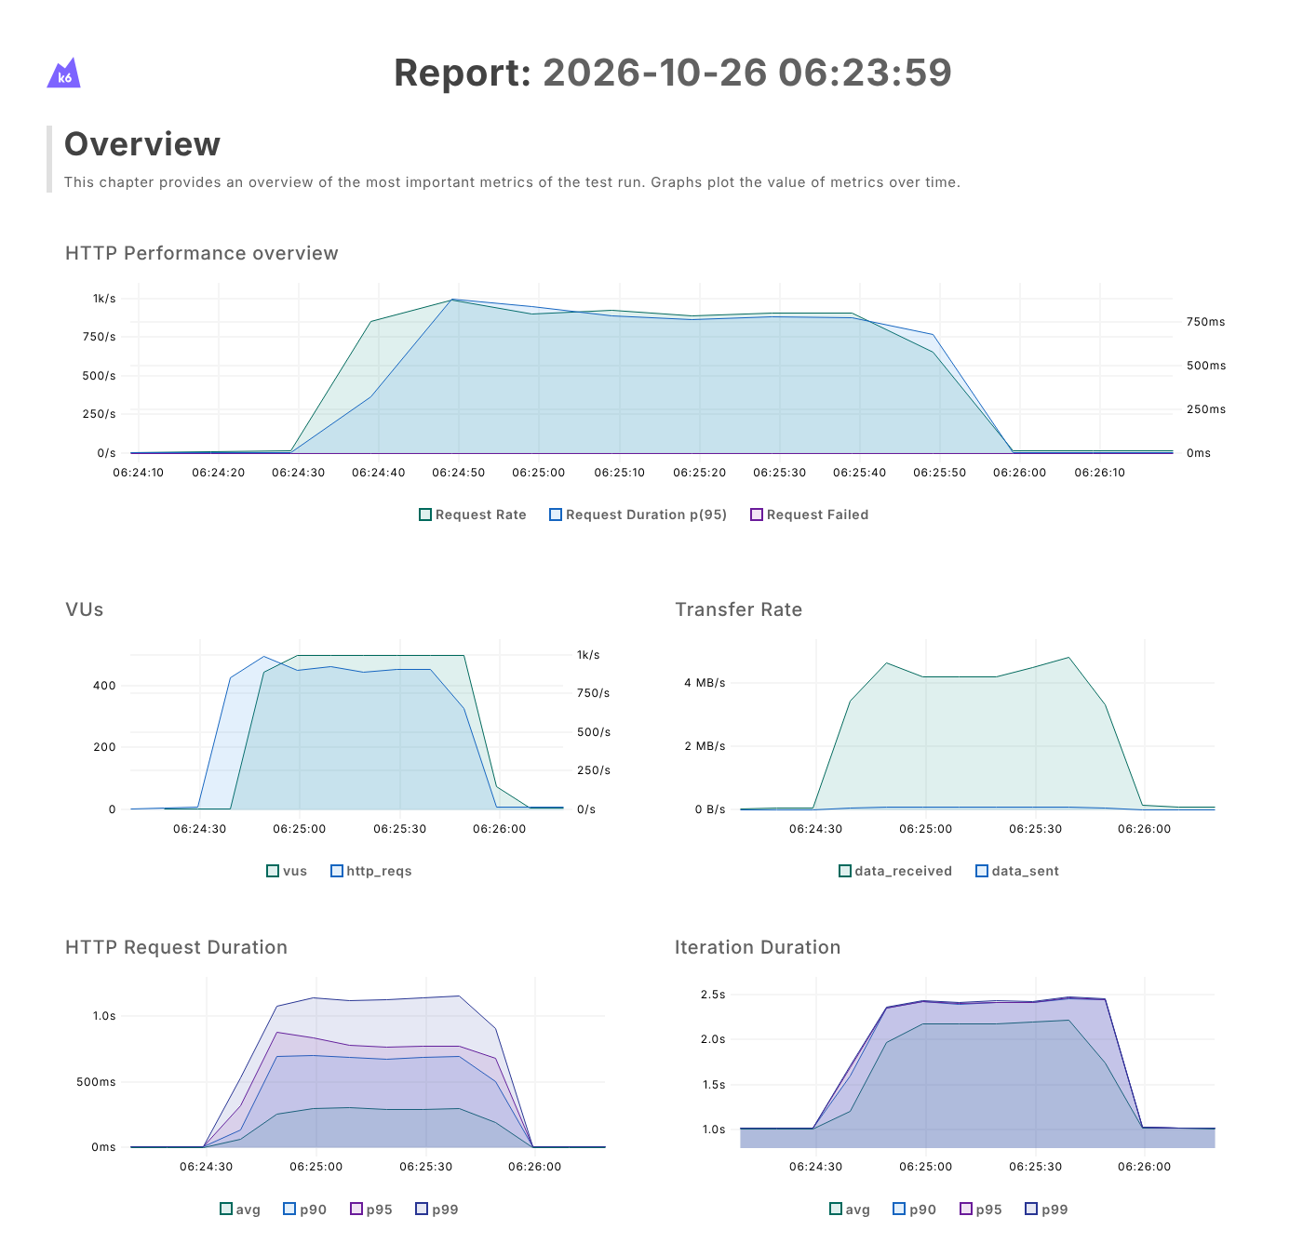
Prueba de Pico (Spike)

INFORMACION GENERAL | Busca medir el rendimiento del backend bajo diferentes niveles de carga simulando usuarios virtuales concurrentes con k6. Los aspectos a considerar son los siguientes: Tiempo de respuesta (mediana, p(95), máximo), Peticiones por segundo, Tasa de peticiones fallidas, Validaciones (checks), Usuarios virtuales, Límite del sistema, Recuperación

Identificador Prueba | Nombre Prueba |  | Responsable
CP04 | Pico – Configuración y ejecución |  | Equipo MJBE BIKES
Descripción | Simular un aumento repentino y masivo de tráfico y ver si el sistema se recupera

Servicio / Componente Probado
Backend de MJBE Bikes (Express, http://localhost:5000/api): GET /api/productos, GET /api/ventas, GET /api/clientes, GET /api/reportes/dashboard

Perrequisitos
MySQL encendido con la base de datos mjbe_bikes y el backend encendido (npm start, puerto 5000); no se requiere el frontend. k6 v0.54.0 instalado y agregado al PATH (k6 version). Script en la carpeta C:\Carga. Las rutas probadas no requieren sesión.

Método Utilizado | Instrucciones de la Prueba
Prueba de pico (de 5 a 500 usuarios virtuales en segundos) | Desde el cmd, en la carpeta C:\Carga, se ejecutó: set K6_WEB_DASHBOARD=true, set K6_WEB_DASHBOARD_OPEN=true, set K6_WEB_DASHBOARD_EXPORT=reporte_pico.html y k6 run pico.js. Cada usuario virtual hace en cada iteración las 4 consultas GET, valida con check que el estado sea 200 y espera 1 s (sleep). La prueba se ejecutó el 26/10/2026 y duró 141 s. Ver gráficas del dashboard en la imagen.

Datos Entrada |  | Salida Esperada
Endpoints: - GET /api/productos - GET /api/ventas - GET /api/clientes - GET /api/reportes/dashboard Etapas (stages): 1. Tráfico normal: 5 usuarios durante 30 s 2. Pico: de 5 a 500 usuarios en 10 s 3. Mantiene 500 usuarios durante 1 min 4. Vuelve a 5 usuarios en 10 s 5. Mantiene 5 usuarios durante 30 s (recuperación) |  | Criterio de aceptación: El sistema atiende el pico sin caerse y, al volver a 5 usuarios, los tiempos regresan a los valores normales sin fallos.


Identificador Prueba | Nombre Prueba |  | Responsable
CP04 | Pico – Resultados obtenidos |  | Equipo MJBE BIKES
Descripción | Interpretación de las métricas del resumen de k6 (reporte_pico.html)

Servicio / Componente Probado
Backend de MJBE Bikes (Express, http://localhost:5000/api): GET /api/productos, GET /api/ventas, GET /api/clientes, GET /api/reportes/dashboard

Perrequisitos
MySQL encendido con la base de datos mjbe_bikes y el backend encendido (npm start, puerto 5000); no se requiere el frontend. k6 v0.54.0 instalado y agregado al PATH (k6 version). Script en la carpeta C:\Carga. Las rutas probadas no requieren sesión.

Método Utilizado | Instrucciones de la Prueba
Prueba de pico (de 5 a 500 usuarios virtuales en segundos) | Se revisó el resumen del reporte HTML generado por k6 (ver imagen) y las gráficas por intervalos de 10 s para ubicar en qué momento cambian los tiempos de respuesta. Resultado: Exitoso. Durante el pico de 500 usuarios el p(95) sube a entre 765 ms y 878 ms (más de 500 ms, el sistema se vuelve lento) y atiende hasta 994 peticiones por segundo, sin ninguna petición fallida. Al volver a 5 usuarios el p(95) baja a 5,8 ms en los primeros 10 s: el sistema se recupera de inmediato.

Datos Entrada |  | Salida Esperada
Métricas analizadas: 1. checks 2. http_req_failed 3. http_req_duration (mediana, p(95), p(99), máximo) 4. http_reqs (total y por segundo) 5. iterations 6. vus_max |  | 1. checks: 100 % 2. http_req_failed: 0 % 3. http_req_duration: mediana 208 ms, p(95) 760 ms, p(99) 1,11 s, máximo 1,27 s 4. http_reqs: 71.280 (505,2/s) 5. iterations: 17.820 6. vus_max: 500

